Sheet2
 |  |  |  |  |  |  | QQ1271801445,最新开票清单批量导入工具，根据excel表，将发票自动导入到开票软件中。想要的加qq索取。
某企业在今后5年内的投资备选方案如下： |  |  |  |  |  |  |  | excel-xml文件-导入开票软件-点击开票。
项目A从第一年到第4年年初需投资，并于次年末收回，本利115%
项目B第三年年初需投资，第5年末能收回本利125%，但规定最大投资额不得超过40万；
项目C第二年年初需要投资，第5年末能收回本利140%，但规定最大投资额不得超过30万；
项目D5年内每年年初可购买国债，于当年末归还，并加利息6%。 |  |  |  |  |  |  |  |  | 变量 | 变量 | 变量 | 变量
可用于投资的总金额为100万。 |  |  |  |  |  |  |  | 年份 | 1.15 | 1.4 | 1.25 | 1.06 |  | 年末余额
如何确定每年投资，使第5年年末获得的投资本利总额最大？ |  |  |  |  |  |  |  | 0 | a | b | c | d | 投入合计 | 100 | 单个限额
 | 可用余额 | 100 |  |  |  |  |  | 1 | 69.827260069 |  |  | 30.172739931 | 100 | 31.983104327 | 40
 | 项目投入资金 | 1年投入 | 1年末收回 | 2年末收回 |  |  |  | 2 | 31.983104691 |  | 0 | 0 | 31.983104691 | 80.301349079 | 30
A |  | a |  | #VALUE! |  |  |  | 3 | 37.031707667 | 40 |  | 3.2696412993 | 80.301348966 | 40.246390171
B |  |  |  |  |  |  |  | 4 | 40.246390066 |  |  | 0 | 40.246390066 | 42.586463817
C |  |  |  |  |  |  |  | 5 |  |  |  | 42.586463744 | 42.586463744 | 147.42500015
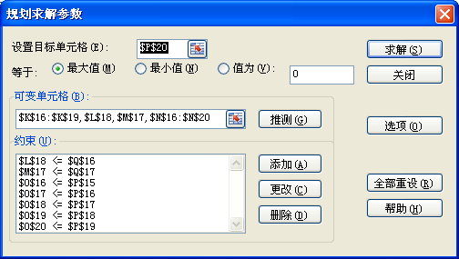
D |  | d | #VALUE!
 | 年末可用余额 |  | #VALUE!

 | 可用余额 | #VALUE!
 | 项目投入资金 | 2年投入 | 2年末收回 | 3年末收回 | 4 | 5
A |  | a1 |  | #VALUE!
B
C | c<+30 | c |  |  |  | #VALUE!
D |  | d1 | #VALUE!
 | 年末可用余额 |  | #VALUE!

 | 可用余额 | #VALUE!
 | 项目投入资金 | 3年初投入 | 3年末收回 | 4年末收回 | 5年末收回
A |  | a2 |  | #VALUE!
B | 《=40 | b |  |  | #VALUE!
C
D |  | d2 | #VALUE!
 | 年末可用余额 |  | #VALUE!

 | 可用余额 | #VALUE!
 | 项目投入资金 | 4年初投入 | 4年末收回 | 5年末收回
A |  | a3 |  | #VALUE!
B
C
D |  | d3 | #VALUE!
 | 年末可用余额 |  | #VALUE!

 | 可用余额 | #VALUE!
 | 项目投入资金 | 5年初投入 | 5年末收回
A
B
C
D |  | #VALUE! | #VALUE!
 | 年末可用余额 |  | #VALUE!

